Hoja1
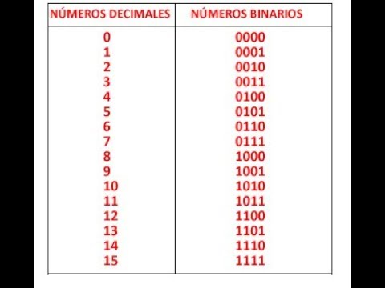
 |  |  | q1 | q2 | q3 | q4 | q1+1 | q2+1 | q3+1 | q4+1 | d1 | d2 | d3 | d4
0 | 0 | 0 | 0 | 0 | 0 | 0 | 0 | 0 | 1 | 1 | 0 | 0 | 1 | 1
3 | 11 | 3 | 0 | 0 | 1 | 1 | 0 | 1 | 0 | 1 | 0 | 1 | 0 | 1
5 | 101 | 5 | 0 | 1 | 0 | 1 | 0 | 1 | 1 | 1 | 0 | 1 | 1 | 1
7 | 111 | 7 | 0 | 1 | 1 | 1 | 1 | 0 | 0 | 0 | 1 | 0 | 0 | 0
8 | 1000 | 8 | 1 | 0 | 0 | 0 | 1 | 0 | 0 | 1 | 1 | 0 | 0 | 1
9 | 1001 | 9 | 1 | 0 | 0 | 1 | 0 | 0 | 0 | 0 | 0 | 0 | 0 | 0
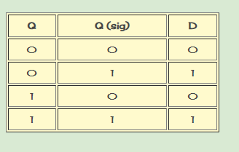
 |  |  |  |  |  | d1 | q1/q2 |  |  |  |  | d3 | q1/q2
 |  |  |  |  |  | q3/q4 | 00 | 01 | 11 | 10 |  | q3/q4 | 00 | 01 | 11 | 10
 |  |  |  |  |  | 00 | 0 | 0 | 0 | 1 |  | 00 | 1 | 0 | 0 | 0
 |  |  |  |  |  | 01 | 0 | 0 | 0 | 0 |  | 01 | 0 | 1 | 0 | 0
 |  |  |  |  |  | 11 | 0 | 1 | 0 | 0 |  | 11 | 0 | 0 | 0 | 0
 |  |  |  |  |  | 10 | 0 | 0 | 0 | 0 |  | 10 | 0 | 0 | 0 | 0

 |  |  |  |  |  | d2 | q1/q2 |  |  |  |  | d4 | q1/q2
 |  |  |  |  |  | q3/q4 | 00 | 01 | 11 | 10 |  | q3/q4 | 00 | 01 | 11 | 10
 |  |  |  |  |  | 00 | 0 | 0 | 0 | 0 |  | 00 | 1 | 0 | 0 | 1
 |  |  |  |  |  | 01 | 0 | 1 | 0 | 0 |  | 01 | 0 | 1 | 0 | 0
 |  |  |  |  |  | 11 | 1 | 0 | 0 | 0 |  | 11 | 1 | 0 | 0 | 0
 |  |  |  |  |  | 10 | 0 | 0 | 0 | 0 |  | 10 | 0 | 0 | 0 | 0

 |  |  |  |  |  | d1: | Q1Q2Q3Q4 + Q1Q2Q3Q4
 |  |  |  |  |  | d2: | Q1Q2Q3Q4 + Q1Q2Q3Q4
 |  |  |  |  |  | d3: | Q1Q2Q3Q4 + Q1Q2QQ3Q4
 |  |  |  |  |  | d4: | Q2Q3Q4 + Q1Q2Q3Q4 + Q1Q2Q3Q4

